SC0301
システム名 |  |  |  |  | システム種別 |  |  |  |  |  | 詳細設計書 |  |  |  |  | 作成者 |  |  | 作成日 |  | 更新者 | 更新日 | 版数
POSサーバー |  |  |  |  | POSサーバ |  |  |  |  |  |  |  |  |  |  | TuyenNH |  |  | 2024-09-09 |  | DuNT | 2024-12-02 | 0.16

機能カテゴリ |  |  |  | 03_店舗特売入力 |  |  |  |  |  | 項目 |  |  | 画面設計書 |  |  | SC0301

 | ■イメージ
 |  | 店舗選択エリア
0

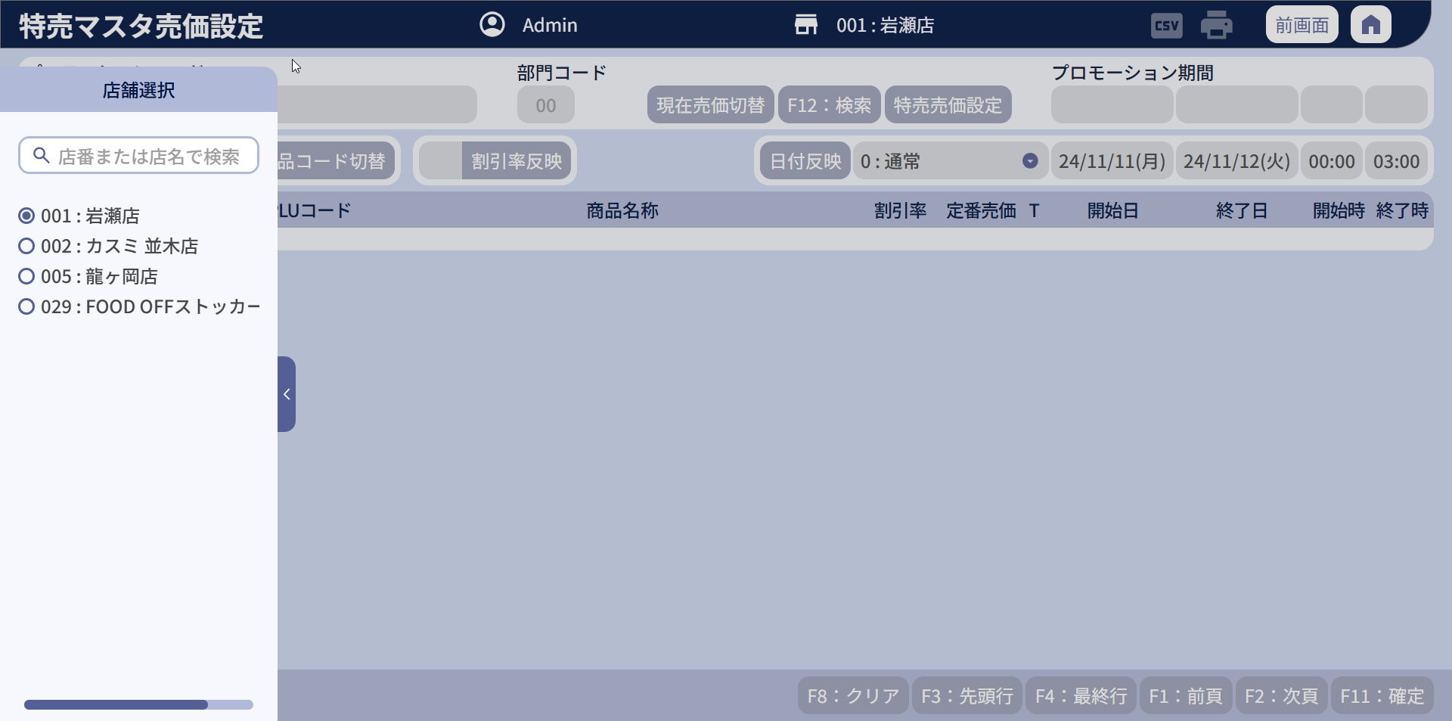

1

2

 | ■画面項目定義

 | 画面項目ID |  | 項目 |  | タイプ | I/O | 多言語 | 出力 |  |  |  |  |  |  |  |  | インプット |  |  |  |  | 備考
 |  |  |  |  |  |  |  | マッピングデータ |  |  |  | 初期値 |  | 表示コントロール | Control enable |  | 必須 | 数字 | 桁 | マッピングデータ
 |  |  |  |  |  |  |  | API名 | 項目 |  |  |  |  |  |  |  |  |  |  | API名 | 項目
 | 0 |  | 画面タイトル |  | テキスト | － | ● | － | － |  |  | 特売マスタ売価設定 |  | ・特売割引設定ボタンをタッチする =>タイトルを「特売マスタ売価設定」に切り替える。 ・特売売価設定ボタンをタッチする =>タイトルを「特売マスタ割引設定」に切り替える。 | ー |  | － | ー | ー | － | ー | イベントID：SC0301-01
 | 1 |  | 店舗選択タブ（タイトル） |  | テキスト | － | ● | － | － |  |  | 店舖選択 |  | ー | ー |  | － | ー | ー | － | ー | ー
 | 1.1 |  | 店舗選択エリア |  | － | － | － | － | － |  |  | － |  | ー | ー |  | － | ー | ー | － | ー | 20_画面設計_00_共通.xlsxの店舗選択エリアシートをご参照ください。

 | ■イメージ
 |  | 検索エリア

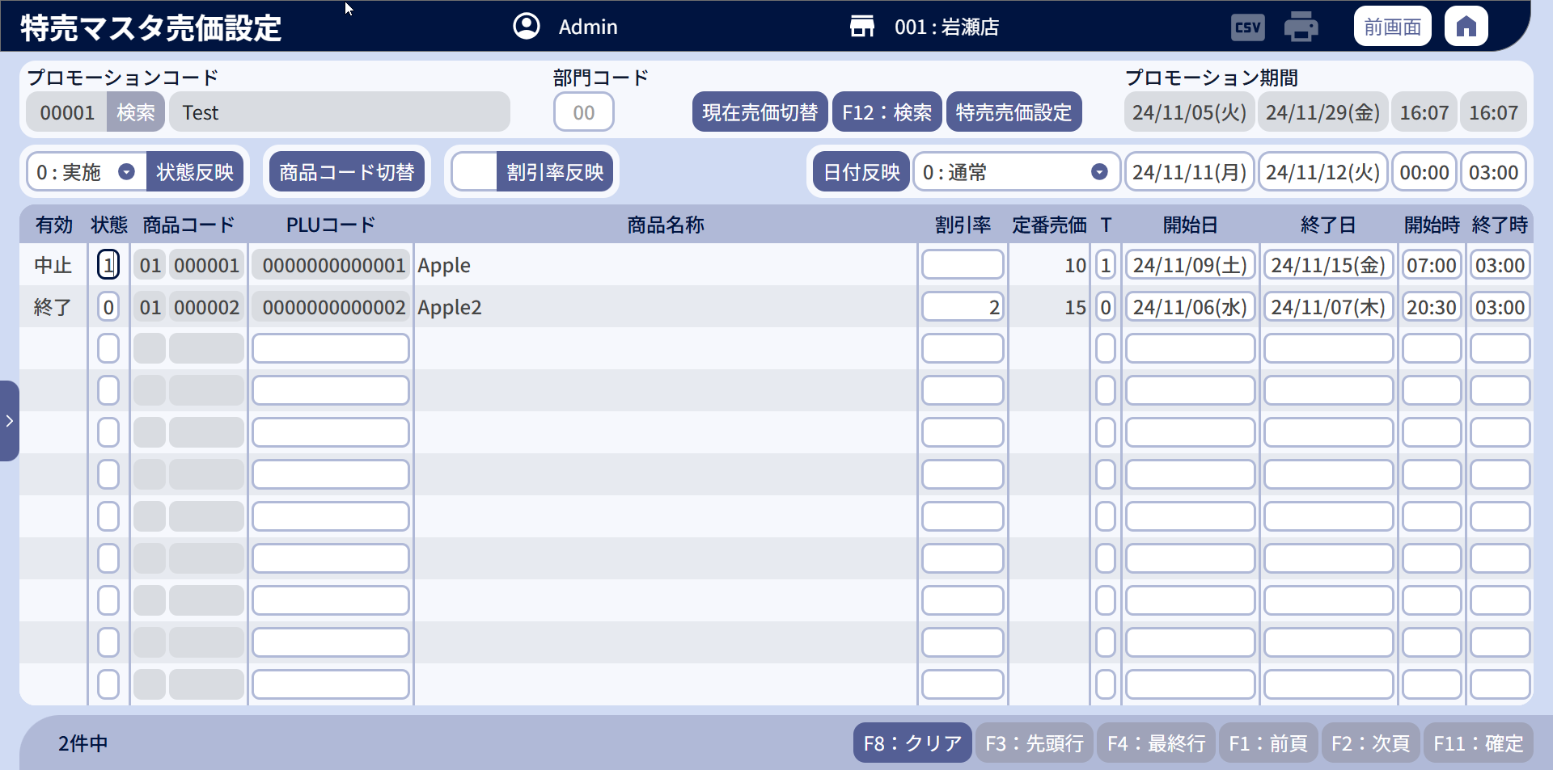
5
3
4
3.2
6
17
9
10
5.1
5.3
5.2
5.4
3.1
6.1

8
8.1
18
7
7.1
16
11
12
13
14
15

 | ■画面項目定義

 | 画面項目ID |  | 項目 |  | Type | I/O | 多言語 | 出力 |  |  |  |  |  |  |  |  | インプット |  |  |  |  | 備考
 |  |  |  |  |  |  |  | マッピングデータ |  |  |  | 初期値 |  | 表示コントロール | Control enable |  | 必須 | 数字 | 桁 | マッピングデータ
 |  |  |  |  |  |  |  | API名 | 項目 |  |  |  |  |  |  |  |  |  |  | API名 | 項目
 | 2 |  | 検索タブ（タイトル） |  | テキスト | － | ● | － | － |  |  | 検索条件 |  | ー | ー |  | － | ー | ー | － | ー | ー
 | 3 |  | プロモーションコード* (タイトル) |  | テキスト | － | ● | － | － |  |  | プロモーションコード* |  | ー | ー |  | － | ー | ー | － | ー | ー
 | 3.1 |  | プロモーションコード* (値) |  | EditText | I | － | － | － |  |  | － |  | ー | ・店舗が選択された場合：有効 ・有効なプロモーションコードが選択された場合：無効 |  | ● | ● | ー | AP0301 | promotion_code | ・イベントID：SC0301-02 ・最大桁数：5 ・イベントID：MD0102-04を実行すると、MD0102_プロモーション一覧モーダルから選択されたデータを表示する。
 | 3.2 |  | プロモーション名（値） |  | テキスト | O | － | AP0106 | name |  |  | － |  | ー | ー |  | － | ー | ー | － | ー | イベントID：MD0102-04を実行すると、MD0102_プロモーション一覧モーダルから選択されたデータを表示する。
 | 4 |  | 検索 |  | ボタン | I | ● | － | － |  |  | 検索 |  | ー | デフォルト：有効 |  | － | ー | ー | － | ー | イベントID：SC0301-03
 | 5 |  | プロモーション期間（タイトル） |  | テキスト | － | ● | － | － |  |  | プロモーション期間 |  | ー | ー |  | － | ー | ー | － | ー | ー
 | 5.1 |  | プロモーション開始日（値） |  | テキスト | O | － | AP0106 | start_date_time |  |  | － |  | ー | ー |  | － | ー | ー | － | ー | イベントID：MD0102-04を実行すると、MD0102_プロモーション一覧モーダルから選択されたデータを表示する。
 | 5.2 |  | プロモーション開始時刻（値） |  | テキスト | O | － | AP0106 | start_time |  |  | － |  | ー | ー |  | － | ー | ー | － | ー | イベントID：MD0102-04を実行すると、MD0102_プロモーション一覧モーダルから選択されたデータを表示する。
 | 5.3 |  | プロモーション終了日（値） |  | テキスト | O | － | AP0106 | end_date_time |  |  | － |  | ー | ー |  | － | ー | ー | － | ー | イベントID：MD0102-04を実行すると、MD0102_プロモーション一覧モーダルから選択されたデータを表示する。
 | 5.4 |  | プロモーション終了時刻（値） |  | テキスト | O | － | AP0106 | end_time |  |  | － |  | ー | ー |  | － | ー | ー | － | ー | イベントID：MD0102-04を実行すると、MD0102_プロモーション一覧モーダルから選択されたデータを表示する。
 | 6 |  | 部門コード（タイトル） |  | テキスト | － | ● | － | － |  |  | 部門コード |  | ー | ー |  | － | ー | ー | － | ー | ー
 | 6.1 |  | 部門コード（値） |  | EditText | I | － | － | － |  |  | － |  | ー | ・有効なプロモーションコードが選択されていない場合、またはSC0101から画面を開いた場合：無効 ・店舗が選択され、有効なプロモーションが選択された場合：有効 |  | － | ● | ー | AP0301 | md_hierarchy_code_level_one | 最大桁数：2
 | 7 |  | 特売割引率（値） |  | EditText | － | － | － | － |  |  | － |  | ー | ・「特売割引設定」モードで、下のテーブルに商品が存在している場合、項目を有効にする。 ・「特売売価設定」モードの場合、項目を無効にする。 *SC0101から画面を開いた場合：無効 |  | － | ● | ー | － | ー | ・最大桁数：2 ・1から99の範囲でのみ入力可能。
 | 7.1 |  | 割引率反映 |  | ボタン | I | ● | － | － |  |  | 割引率反映 |  | ー | ・「特売割引設定」モードで、下のテーブルに商品が存在している場合、項目を有効にする。 ・「特売売価設定」モードの場合、項目を無効にする。 *SC0101から画面を開いた場合：無効 |  | － | ー | ー | － | ー | イベントID：SC0301-04
 | 8 |  | 状態反映(値) |  | プルダウン | － | － | － | － |  |  | － |  | ー | ・デフォルト：無効 ・下のテーブルに商品が存在している場合、項目を有効にする。 *SC0101から画面を開いた場合：無効 |  | － | ● | ー | － | ー | ・最大桁数：1 ・プルダウンに表示されるデータ： 0 : 実施 / 1 : 中止
 | 8.1 |  | 状態反映（ボタン） |  | ボタン | I | ● | － | － |  |  | 状態反映 |  | ー | ・デフォルト：無効 ・下のテーブルに商品が存在している場合、項目を有効にする。 *SC0101から画面を開いた場合：無効 |  | － | ー | ー | － | ー | イベントID：SC0301-05
 | 9 |  | 検索 |  | ボタン | I | ● | － | － |  |  | F12:検索 |  | ー | デフォルト：有効 *SC0101から画面を開いた場合：無効 |  | － | ー | ー | － | ー | イベントID：SC0301-08
 | 10 |  | 特売割引設定・特売売価設定のモード切替 |  | ボタン | I | ● | － | － |  |  | 特売割引設定 |  | ・「特売割引設定」ボタンをタッチする=>「特売売価設定」に切り替える。 ・「特売売価設定」ボタンをタッチする => 「特売割引設定」に切り替える。 | デフォルト：有効 |  | － | ー | ー | AP0107 | discount_method_code | ・イベントID：SC0301-09
 | 11 |  | タイムサービス（値） |  | プルダウン | － | － | － | － |  |  | － |  | ー | ・デフォルト：無効 ・下のテーブルに商品が存在している場合、項目を有効にする。 *SC0101から画面を開いた場合：無効 |  | － | ー | ー | － | ー | ・最大桁数：1 ・プルダウンに表示されるデータ： 0 : 通常 / 1 : タイムサービス
 | 12 |  | 開始日（値） |  | Date picker | I | － | － | － |  |  | 現在日 |  | ー | ・デフォルト：無効 ・下のテーブルに商品が存在している場合、項目を有効にする。 *SC0101から画面を開いた場合：無効 |  | － | ー | ー | － | ー | 形式：yy/mm/dd(曜日) 例：24/02/11(日)
 | 13 |  | 終了日（値） |  | Date picker | I | － | － | － |  |  | 現在日 + 1 |  | ー | ・デフォルト：無効 ・下のテーブルに商品が存在している場合、項目を有効にする。 *SC0101から画面を開いた場合：無効 |  | － | ー | ー | － | ー | 形式：yy/mm/dd(曜日) 例：24/02/11(日)
 | 14 |  | 開始時刻（値） |  | Time picker | I/O | － | AP8201 | start_hours |  |  | － |  | ー | ・デフォルト：無効 ・下のテーブルに商品が存在している場合、項目を有効にする。 *SC0101から画面を開いた場合：無効 |  | － | ー | ー | － | ー | 形式: hh:mm 例：07:00
 | 15 |  | 終了時刻（値） |  | Time picker | I/O | － | AP8201 | end_hours |  |  | － |  | ー | ・デフォルト：無効 ・下のテーブルに商品が存在している場合、項目を有効にする。 *SC0101から画面を開いた場合：無効 |  | － | ー | ー | － | ー | 形式: hh:mm 例：07:00
 | 16 |  | 日付反映（ボタン） |  | ボタン | I | ● | － | － |  |  | 日付反映 |  | ー | ・デフォルト：無効 ・下のテーブルに商品が存在している場合、項目を有効にする。 *SC0101から画面を開いた場合：無効 |  | － | ー | ー | － | ー | イベントID：SC0301-06
 | 17 |  | 現在売価・定番売価切替（ボタン） |  | ボタン | I | ● | － | － |  |  | 定番売価切替 |  | ・「定番売価切替」ボタンをタッチする =>「現在売価切替」に切り替える。 ・「現在売価切替」ボタンをタッチする =>「現在売価切替」に切り替える。 | デフォルト：有効 |  | － | ー | ー | － | ー | イベントID：SC0301-13
 | 18 |  | 商品コード切替 |  | ボタン | I | ● | － | － |  |  | 商品コード切替 |  | ・「商品コード切替」ボタンをタッチする => 「PLUコード切替」に切り替える。 ・「PLUコード切替」ボタンをタッチする => 「商品コード切替」に切り替える。 | デフォルト：有効。 *SC0101から画面を開いた場合：無効 |  | － | ー | ー | － | ー | ・イベントID：SC0301-07 ・商品コード切替と表示されている場合、「部門コード（値）」と「商品コード」を無効にする。 ・「PLUコード切替」と表示されている場合、「PLUコード」を無効にする。

 | ■イメージ
 |  | データ表示エリア

19
20
21
22
23
24
25
26
27
28
29
30

19.1
20.1
22.1
23.1
24.1
25.1
26.1
27.1
28.1
29.1
30.1

21.1
21.2

31
32
33

 | ■画面項目定義

 | 画面項目ID |  | 項目 |  | タイプ | I/O | 多言語 | 出力 |  |  |  |  |  |  |  |  | インプット |  |  |  |  | 備考
 |  |  |  |  |  |  |  | マッピングデータ |  |  |  | 初期値 |  | 表示コントロール | Control enable |  | 必須 | 数字 | 桁 | マッピングデータ
 |  |  |  |  |  |  |  | API名 | 項目 |  |  |  |  |  |  |  |  |  |  | API名 | 項目
 | 19 |  | 有効（タイトル） |  | テキスト | － | ● | － | － |  |  | 有効 |  | ー | ー |  | － | ー | ー | － | ー
 | 19.1 |  | 有効（値） |  | テキスト | O | － | AP0301 AP1506 | valid |  |  | － |  | ・新規モード： +一覧に商品が存在していない場合、「新規」を表示する。 +一覧に商品が存在した場合、「変更」を表示する。 ・編集モード：備考列の値に該当する有効な値をレスポンスAP0301に表示する。 | ー |  | － | ー | ー | － | － | ・検索を実行する場合、特売売価の有効を表示する。 0: 実施中 1: 終了 2: 未実施 3: 中止 4: NG =>ロジック判定の詳細はAP0301をご参照ください。 ・商品情報を提案する場合、以下のように表示する。 0: 新規 1: 変更 =>ロジック判定の詳細はAP1506をご参照ください。
 | 20 |  | 状態（タイトル） |  | テキスト | － | ● | － | － |  |  | 状態 |  | ー | ー |  | － | ー | ー | － | ー | ー
 | 20.1 |  | 状態（値） |  | EditText | I/O | － | AP0301 | status |  |  | － |  | ー | ー |  | － | ● | ー | AP0107 | status | 0: 実施中 1:中止
 | 21 |  | 商品コード（タイトル） |  | テキスト | － | ● | － | － |  |  | 商品コード |  | ・「▲」をタッチすると、昇順にソートされ、ボタンが「▼」に切り替わる。 ・「▼」をタッチすると、降順にソートされ、ボタンが「▲」に切り替わる。 | ー |  | － | ー | ー | AP0301 | sort_column sort_value | イベントID：SC0301-14
 | 21.1 |  | 部門コード（値） |  | EditText | I/O | － | AP1506 AP0301 | my_company_code |  |  | － |  | ー | ・画面が編集モード（商品新規追加時）または新規作成モードで、商品コード入力モードの場合、有効にする。 ・PLU入力モードまたは画面初期化モードの場合：無効。編集モードでは、アイテムがレスポンスAP0301に既存の場合は無効にする。 *SC0101から画面を開いた場合：無効 |  | － | ● | ー | AP1506 | group_code | ・イベントID：SC0301-10 ・my_company_codeの先頭2桁を表示する。 ・「SC0301-08」イベントを実行すると、AP0301のデータを表示する。「SC0301-10」イベントを実行すると、AP1506のデータを表示する。 ・最大桁数：2
 | 21.2 |  | 商品コード |  | EditText | I/O | － | AP1506 AP0301 | my_company_code |  |  | － |  | ー | ・画面が編集モード（商品新規追加時）または新規作成モードで、商品コード入力モードの場合、有効にする。 ・PLUコード入力モードまたは画面初期化モードの場合：無効。編集モードでは、アイテムがレスポンスAP0301に既存の場合は無効にする。 *SC0101から画面を開いた場合：無効 |  | － | ● | ー | AP1506 | product_code | ・イベントID：SC0301-10 ・my_company_codeの末尾6桁を表示する。 ・「SC0301-08」イベントを実行すると、AP0301のデータを表示する。「SC0301-10」イベントを実行すると、AP1506のデータを表示する。 ・最大桁数：6
 | 22 |  | PLUコード（タイトル） |  | テキスト | － | ● | － | － |  |  | PLUコード |  | ー | ー |  | － | ー | ー | － | ー | ー
 | 22.1 |  | PLUコード（値） |  | EditText | I/O | － | AP1506 AP0301 | SKU_code item_code |  |  | － |  | ー | ・画面が編集モード（商品新規追加時）または新規作成モードで、PLUコード入力モードの場合、有効にする。 ・商品コード入力モードまたは画面初期化モードの場合：無効。編集モードでは、アイテムがレスポンスAP0301に既存の場合は無効にする。 *SC0101から画面を開いた場合：無効 |  | － | ● | ー | AP1506 AP0107 | PLU item_code | ・イベントID：SC0301-10 ・「SC0301-08」イベントを実行すると、AP0301のデータを表示する。「SC0301-10」イベントを実行すると、AP1506のデータを表示する。 ・最大桁数：13
 | 23 |  | 商品名称（タイトル） |  | テキスト | － | ● | － | － |  |  | 商品名称 |  | ー | ー |  | － | ー | ー | － | ー | ー
 | 23.1 |  | 商品名称（値） |  | テキスト | O | － | AP1506 AP0301 | desciption item_name |  |  | － |  | ー | ー |  | － | ー | ー | － | ー | ・「SC0301-08」イベントを実行すると、AP0301のデータを表示する。「SC0301-10」イベントを実行すると、AP1506のデータを表示する。 ・SC0301-10イベントを実行する。 条件を満たすデータがない場合、MSG_ERR_001を表示する。
 | 24 |  | 特売売価/割引率（タイトル） |  | テキスト | － | ● | － | － |  |  | 特売売価 or 割引率 |  | ・特売売価設定モードで表示されている場合、「特売売価」タイトルを表示する。 ・特売割引設定モードで表示されている場合、「割引率」タイトルを表示する。 | ー |  | － | ー | ー | － | ー | ー
 | 24.1 |  | 特売売価/割引率 (値) |  | EditText | I/O | － | AP0301 | discount_value special_price |  |  | － |  | ー | ー |  | ● | ● | ー | AP0107 | special_price | ・特売売価設定モードの場合、最大6桁入力可能。 ・特売割引設定モードの場合、最大2桁入力可能. ・必須：値 > 0
 | 25 |  | 現在売価・定番売価（タイトル） |  | テキスト | － | ● | － | － |  |  | 現在売価 or 定番売価 |  | ・現在売価の場合、タイトルは「現在売価」と表示される。 ・定番売価の場合、タイトルは「定番売価」と表示される。 | ー |  | － | ー | ー | － | ー | ー
 | 25.1 |  | 現在売価・定番売価（値） |  | テキスト | O | － | AP1506 AP0301 | current_price unit_price |  |  | － |  | ・現在売価の場合、現在売価のデータが表示される。 ・定番売価の場合、定番売価のデータが表示される。 | ー |  | － | ー | ー | － | ー | ・「SC0301-08」イベントを実行すると、AP0301のデータを表示する。「SC0301-10」イベントを実行すると、AP1506のデータを表示する。
 | 26 |  | タイムサービス（タイトル） |  | テキスト | － | ● | － | － |  |  | T |  | ー | ー |  | － | ー | ー | － | ー | ー
 | 26.1 |  | タイムサービス（値） |  | EditText | I/O | － | AP0301 | type_code |  |  | － |  | ー | ー |  | － | ー | ー | AP0107 | type_code | ・「SC0301-08」イベントを実行すると、AP0301のデータを表示する。「SC0301-10」イベントを実行すると、デフォルトで「0」を表示する。
 | 27 |  | 開始日（タイトル） |  | テキスト | － | ● | － | － |  |  | 開始日 |  | ・「▲」をタッチすると、昇順にソートされ、ボタンが「▼」に切り替わる。 ・「▼」をタッチすると、降順にソートされ、ボタンが「▲」に切り替わる。 | ー |  | － | ー | ー | AP0301 | sort_column sort_value | イベントID：SC0301-14
 | 27.1 |  | 開始日時（値） |  | EditText | I/O | － | AP0301 | start_date_time |  |  | 現在日 |  | ー | ー |  | － | ー | ー | AP0107 | start_date | ・「SC0301-08」イベントを実行すると、AP0301のデータを表示する。「SC0301-10」イベントを実行すると、デフォルトで現在日を表示する。 *SC0101から画面を開いた場合: 現在日 ・形式：yy/mm/dd(曜日) 例：24/02/11(日)
 | 28 |  | 終了日時（タイトル） |  | テキスト | － | ● | － | － |  |  | 終了日 |  | ー | ー |  | － | ー | ー | － | ー | ー
 | 28.1 |  | 終了日（値） |  | EditText | I/O | － | AP0301 | end_date_time |  |  | 現在日 |  | ー | ー |  | － | ー | ー | AP0107 | end_date | ・「SC0301-08」イベントを実行すると、AP0301のデータを表示する。「SC0301-10」イベントを実行すると、デフォルトで現在日を表示する。 *SC0101から画面を開いた場合: 現在日 ・形式：yy/mm/dd(曜日) 例：24/02/11(日)
 | 29 |  | 開始時刻（タイトル） |  | テキスト | － | ● | － | － |  |  | 開始時刻 |  | ー | ー |  | － | ー | ー | － | ー | ー
 | 29.1 |  | 開始時刻（値） |  | EditText | I/O | － | AP0301 AP8201 | start_date_time start_hours |  |  | － |  | ー | ー |  | － | ー | ー | AP0107 | start_time | ・「SC0301-08」イベントを実行すると、AP0301のデータを表示する。「SC0301-10」イベントを実行すると、AP8201のデータを表示する。 *SC0101から画面を開いた場合: AP8201からデータを表示する。 ・形式: hh:mm 例：07:00
 | 30 |  | 終了時刻（タイトル） |  | テキスト | － | ● | － | － |  |  | 開始時刻 |  | ー | ー |  | － | ー | ー | － | ー | ー
 | 30.1 |  | 終了時刻（値） |  | EditText | I/O | － | AP0301 AP8201 | start_date_time end_hours |  |  | － |  | ー | ー |  | － | ー | ー | AP0107 | end_time | ・「SC0301-08」イベントを実行すると、AP0301のデータを表示する。「SC0301-10」イベントを実行すると、AP8201のデータを表示する。 *SC0101から画面を開いた場合: AP8201からデータを表示する。 ・形式: hh:mm 例：02:00
 | 31 |  | クリア |  | ボタン | I | ● | － | － |  |  | F04:クリア |  | ー | ・デフォルト：無効 ・有効なプロモーションがある場合は有効になる。 |  | － | ー | ー | － | ー | イベントID：SC0301-11
 | 32 |  | ページングエリア |  | ボタン | I/O | ● | AP0301 | total_item total_page current_page |  |  | ー |  | ー | ー |  | － | － | － | AP0301 | page_number | [10_概要機能_画面遷移_00_共通.xlsx]ファイルの[画面設計]シートをご参照ください。 ・1ページあたり11件のレコードを表示する。
 | 33 |  | 確定 |  | ボタン | I | ● | － | － |  |  | F09:確定 |  | ー | ・デフォルト：無効 ・画面に変更がある場合、有効にする。 |  | － | ー | ー | － | ー | イベントID：SC0301-12

